Sheet1
金属の弾性率 各種金属のヤング率
 | ニッケル | 鉄 | 銅 | チタニウム | アルミニウム
0.000000 | 239.856802 | 224.642005 | 137.828162 | 129.176611 | 77.267303
12.500000 | 240.155131 | 224.045346 | 137.828162 | 129.773270 | 77.267303
25.000000 | 240.155131 | 223.747017 | 137.828162 | 129.773270 | 76.968974
37.500000 | 240.155131 | 223.448687 | 137.529833 | 129.773270 | 76.670644
50.000000 | 239.856802 | 223.150358 | 137.529833 | 129.474940 | 76.670644
62.500000 | 239.856802 | 222.852029 | 137.231504 | 129.176611 | 76.372315
75.000000 | 239.260143 | 222.255370 | 136.933174 | 128.878282 | 76.073986
87.500000 | 238.961814 | 221.957041 | 136.634845 | 128.579952 | 75.775656
100.000000 | 238.365155 | 221.658711 | 136.336516 | 127.983294 | 75.477327
112.500000 | 237.768496 | 221.360382 | 136.038186 | 127.088305 | 75.178998
125.000000 | 236.873508 | 220.763723 | 135.441527 | 126.491647 | 74.880668
137.500000 | 235.978520 | 220.465394 | 135.143198 | 125.894988 | 74.582339
150.000000 | 235.083532 | 219.868735 | 134.546539 | 125.000000 | 74.284010
162.500000 | 233.890215 | 219.570406 | 133.949881 | 124.105012 | 73.985680
175.000000 | 232.995227 | 218.973747 | 133.353222 | 123.210024 | 73.389021
187.500000 | 232.100239 | 218.377088 | 132.756563 | 122.315036 | 73.090692
200.000000 | 231.205251 | 217.780430 | 132.159905 | 121.420048 | 72.792363
212.500000 | 230.310263 | 217.183771 | 131.563246 | 120.525060 | 72.195704
225.000000 | 229.415274 | 216.587112 | 130.668258 | 119.630072 | 71.599045
237.500000 | 228.221957 | 216.288783 | 130.071599 | 118.436754 | 71.300716
250.000000 | 227.326969 | 215.692124 | 129.474940 | 117.541766 | 70.704057
262.500000 | 226.431981 | 215.095465 | 128.878282 | 116.348449 | 70.107399
275.000000 | 225.536993 | 214.498807 | 127.983294 | 115.155131 | 69.510740
287.500000 | 224.642005 | 213.902148 | 127.386635 | 113.961814 | 69.212411
300.000000 |  |  | 127.088305 | 112.768496 | 68.615752
No. | 4.3-1-3
Title | 金属の弾性率 各種金属のヤング率
Xlabel | 温度 [K]
Ylabel | ヤング率 [GPa]
 | ニッケル | 鉄 | 銅 | チタニウム | アルミニウム
0.000000 | 239.856802 | 224.642005 | 137.828162 | 129.176611 | 77.267303
12.500000 | 240.155131 | 224.045346 | 137.828162 | 129.773270 | 77.267303
25.000000 | 240.155131 | 223.747017 | 137.828162 | 129.773270 | 76.968974
37.500000 | 240.155131 | 223.448687 | 137.529833 | 129.773270 | 76.670644
50.000000 | 239.856802 | 223.150358 | 137.529833 | 129.474940 | 76.670644
62.500000 | 239.856802 | 222.852029 | 137.231504 | 129.176611 | 76.372315
75.000000 | 239.260143 | 222.255370 | 136.933174 | 128.878282 | 76.073986
87.500000 | 238.961814 | 221.957041 | 136.634845 | 128.579952 | 75.775656
100.000000 | 238.365155 | 221.658711 | 136.336516 | 127.983294 | 75.477327
112.500000 | 237.768496 | 221.360382 | 136.038186 | 127.088305 | 75.178998
125.000000 | 236.873508 | 220.763723 | 135.441527 | 126.491647 | 74.880668
137.500000 | 235.978520 | 220.465394 | 135.143198 | 125.894988 | 74.582339
150.000000 | 235.083532 | 219.868735 | 134.546539 | 125.000000 | 74.284010
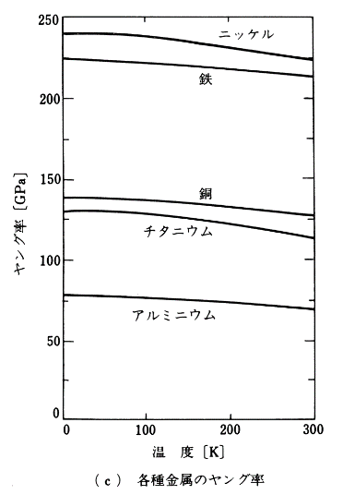
162.500000 | 233.890215 | 219.570406 | 133.949881 | 124.105012 | 73.985680
175.000000 | 232.995227 | 218.973747 | 133.353222 | 123.210024 | 73.389021
187.500000 | 232.100239 | 218.377088 | 132.756563 | 122.315036 | 73.090692
200.000000 | 231.205251 | 217.780430 | 132.159905 | 121.420048 | 72.792363
212.500000 | 230.310263 | 217.183771 | 131.563246 | 120.525060 | 72.195704
225.000000 | 229.415274 | 216.587112 | 130.668258 | 119.630072 | 71.599045
237.500000 | 228.221957 | 216.288783 | 130.071599 | 118.436754 | 71.300716
250.000000 | 227.326969 | 215.692124 | 129.474940 | 117.541766 | 70.704057
262.500000 | 226.431981 | 215.095465 | 128.878282 | 116.348449 | 70.107399
275.000000 | 225.536993 | 214.498807 | 127.983294 | 115.155131 | 69.510740
287.500000 | 224.642005 | 213.902148 | 127.386635 | 113.961814 | 69.212411
300.000000 |  |  | 127.088305 | 112.768496 | 68.615752

